微生信示例160

市 | 值 | 微生信，您身边的数据分析，可视化专家
杭州市 | 5222 | https://www.bioinformatics.com.cn/plot_basic_china_zhejiang_heatmap_160
宁波市 | 330
温州市 | 25 | 输出示例图
嘉兴市 | 1336
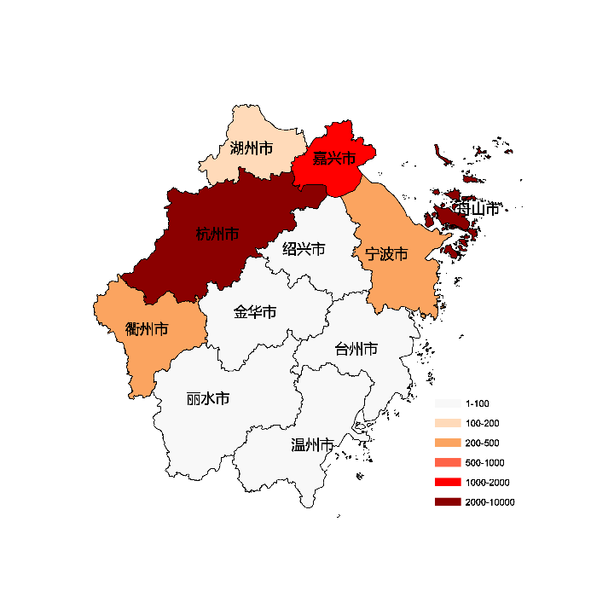
湖州市 | 110
绍兴市 | 93
金华市 | 16
衢州市 | 235
舟山市 | 3311
台州市 | 38
丽水市 | 92

 |  | 注：1，需要带首行；2，仅改数字，各市名字不要改；3，仅供交流学习

 |  | 使用问题，或数据分析合作意向
 |  | 请微信扫码联系我们

